Hoja1
Actividad de la UD01. Hardware de un sistema informático

Eleaboración de un presupuesto | Finalidad del equipo: PC para teletrabajo
Precio total (€) = | 932.85

Componente | Características destacables | Precio (€) | Enlace
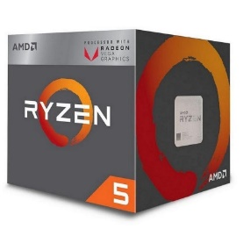 AMD Ryzen 5 3400 3.7GHz Box | Núcleos de CPU: 4 Hilos: 8 Velocidad de reloj: 3.7GHz Max Turbo Speed: 4.2 GHz Caché L2 total: 3MB Caché L3 total: 4MB CMOS: 12nm FinFET Memoria: Interfaz de memoria: DDR4 Canales de memoria: 2 | 139.9 | https://www.pccomponentes.com/amd-ryzen-5-3400g-37ghz-box
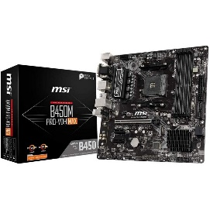 MSI B450M PRO-VDH Max Reacondicionado | Memoria: 4XDDR4-DIMM sockets Arquitectura de memoria Dual Channel Zócalos de expansión: 1xPCI Express, a x16 2xPCI Express, a x1 1xM.2 connector Interfaz de almacenamiento: Serial ATA III: 4 conectores | 60.8 | https://www.pccomponentes.com/msi-b450m-pro-vdh-max-reacondicionado
Kingston HyperX Fury Black 16GB DDR4 3200MHz PC-25600 (2X8GB) CL16 | Dos RAMs de 8GB cada una para conectarlas aprovechando la tecnología dual channel. | 70 | https://www.pccomponentes.com/kingston-hyperx-fury-black-16gb-ddr4-3200mhz-pc-25600-2x8gb-cl16
Corsair Cooling Hydro Series H45 | Peso y dimensiones: Diametro del ventilador: 12 cm Altura de radiador: 12 cm Altura del paquete: 13,5 cm Profundidad del paquete: 27 cm Profundidad del paquete: 21,5 cm Peso del paquete: 769 g | 41.99 | https://www.pccomponentes.com/corsair-cooling-hydro-series-h45
Kioxa EXCERIA 480GB SDD SATA | Capacidad: 480GB Interfaz SATA 6Gb/s Leer 555MB/s Escribe 540MB/s Para usar como disco principal donde instalar el SO y programas principales. | 62.59 | https://www.pccomponentes.com/kioxia-exceria-480gb-ssd-sata
Seagate BarraCuda 3.5'' 1TB SATA3 | Capacidad: 1TB Interfaz del disco duro Serial ATA III Velocidad de rotación disco duro: 7200 rpm Para usar como disco de almacenamiento. | 35.95 | https://www.pccomponentes.com/seagate-barracuda-35-1tb-sata3
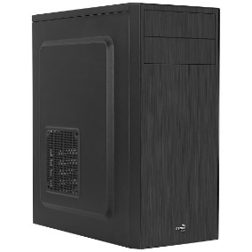 Aerocool CS-1103 USB 3.0 Negra | Puertos e interfaces frontales: Puertos USB 2.0: 2 Puertos tipo A USB 3.0: 1 Entrada de audio Salida de audio Peso y dimensiones: 190,1x412,8x381,6 2,7Kg | 23.98 | https://www.pccomponentes.com/aerocool-cs-1103-usb-30-negra
Corsair CV Series CV650 650W 80 Plus Bronze | Certificado 80 PLUS Potencia total: 650W | 64 | https://www.pccomponentes.com/corsair-cv-series-cv650-650w-80-plus-bronze
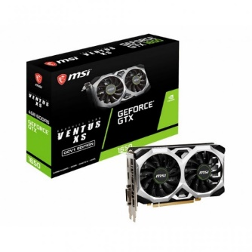 MSI GeForce GTX 1650 D6 VENTUS XS OCV1 4GB GDDR6 | Familia de procesadores gráficos: NVIDIA Procesador gráfico: GeForce GTX 1650 Memoria: Capacidad de memoria de adaptador gráfico: 4GB Ancho de datos: 128 bit Puertos e interfaces Tipo de interfaz: PCI Express x 16 3.0 1 x puerto HDMI 1 x puerto DVI-D 1 x DisplayPort 2 ventiladores Consumo energético: 75W | 154.9 | https://www.pccomponentes.com/msi-geforce-gtx-1650-d6-ventus-xs-ocv1-4gb-gddr6
Asus VA24DQ 23.8'' LED IPS FullHD FreeSync | Tamaño: 23.8'' Resolución: 1080p Conexión: VGA, DisplayPort, HDMI LED 16:9 | 109 | https://www.pccomponentes.com/asus-va24dq-238-led-ips-fullhd-freesync
Logitech Desktop MK120 | Combinación de teclado y ratón con conexión USB | 16.99 | https://www.pccomponentes.com/logitech-desktop-mk120
Logitech Multimedia Speaker Z200 Negro | Conector Jack 3.5mm | 33.99 | https://www.pccomponentes.com/logitech-multimedia-speaker-z200-negro
Microsoft windows 10 Home 64Bits OEM |  | 118.76 | https://www.pccomponentes.com/microsoft-windows-10-home-64bits-oem
 | Suma | 932.85

